Hoja1
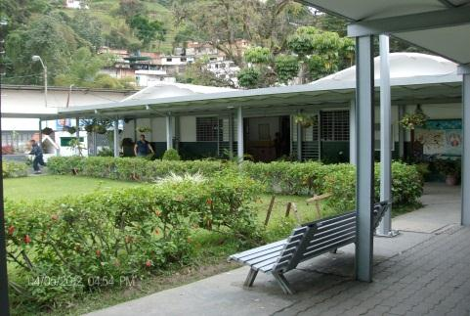
Crucitabla
 |  |  |  |  |  |  |  |  | 1 | D | O | S
 |  |  |  |  |  |  |  |  | 2 | C | U | A | T | R | O
 |  |  |  |  |  |  |  |  | 3 | S | E | I | S
 |  |  |  |  |  |  |  | 3 | 4 | O | C | H | O
 |  |  |  |  |  |  |  |  | 5 | D | I | E | Z
 |  |  |  | 10 |  |  |  |  | 6 | D | O | C | E
Tabla del 2
 |  |  | 9 |  |  |  | 5 |  | 7 | C | A | T | O | R | C | E
 |  | 8 |  |  |  |  |  |  | 8 | D | I | E | C | I | S | E | I | S
 |  |  |  |  |  |  |  |  | 9 | D | I | E | C | I | O | C | H | O
 |  |  |  |  |  | 2 |  |  | 10 | V | E | I | N | T | E
 |  | 7

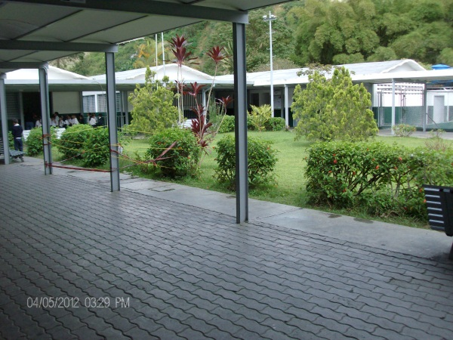
 | 1

4 |  |  |  |  | 6

HORIZONTALES
4,- Dos por Cuatro
5,- Dos por Cinco
6,- Dos por Seis
7,- Dos por Siete
8,- Dos por Ocho
10,- Dos Por Diez
VERTICALES
1,- Dos por Uno
2,- Dos por Dos
3,- Dos por Tres
9,- Dos por Nueve
Elaborado por:
Maria Mercedes Blanco
C.I N° : 6,874,347
Semestre : 2012 - II

